บันทึก
 |  | บันทึกข้อความ
ส่วนราชการ สภ.แม่เมย อ.ท่าสองยาง จว.ตาก โทร ๐ - ๕๕030 -๒49
ที่ ๐๐๒๑(ตก)๑๓ / พิเศษ |  |  | วันที่ 2 เมษายน ๒๕๖8
เรื่อง | รายงานผลการใช้จ่ายงบประมาณประจำปีรอบ 6 เดือนแรก ของปีงบประมาณ พ.ศ.2568
เรียน | สารวัตรสถานีตำรวจภูธรแม่เมย

ตามที่สำนักงานคณะกรรมการป้องกันปราบปรามการทุจริตแห่งชาติ ( สำนักงาน ป.ป.ช. ) ได้ดำเนิน
โครงการประเมินคุณธรรมและความโปร่งใสในการดำเนินงานของหน่วยงานภาครัฐ ( Integrity and
Transparency Assessment:ITA ) ซึ่งเป็นการประเมินเพื่อวัดระดับคุณธรรมและความโปร่งใสในการดำเนิน
งานของหน่วยงาน โดยกำหนดให้หน่วยงานมีการรายงานผลการใช้จ่ายงบประมาณประจำปีรอบ 6 เดือนแรก
หรือ 1-2 ไตรมาส ของปีงบประมาณ พ.ศ.2568 ( ตุลาคม 2567 - มีนาคม 2568 )
ฝ่ายงบประมาณและการเงิน ได้จัดทำข้อมูลรายงานผลการใช้จ่ายงบประมาณประจำปีรอบ 6 เดือนแรก
ของปีงบประมาณ พ.ศ.2568 ตามโครงการประเมินคุณธรรมและความโปร่งใสในการดำเนินงานของหน่วย
งานภาครัฐ (Integrity and Transparency Assessment:ITA) ของสำนักงานคณะกรรมการป้องกันปราบปราม
การทุจริตแห่งชาติ เรียบร้อยแล้ว รายละเอียดตามเอกสารแนบ

 | จึงเรียนมาเพื่อโปรดทราบ

 |  |  | ร.ต.อ.
 |  |  | ( นพดล เปรมใจ )
 |  |  | รอง สวป.สภ.แม่เมย

ทราบ

ดำเนินการเผยแพร่ข้อมูลผลการใช้จ่ายงบประมาณ รอบ 6 เดือน
ของปีงบประมาณ พ.ศ.2568 เพื่อให้ทราบโดยทั่วกัน

 |  |  | พ.ต.อ.
 |  |  | ( สาธิน แก้วแสง )
 |  |  | สว.สภ.แม่เมย

รายงานผลการใช้งบ
รายงานผลการใช้จ่ายงบประมาณ สถานีตำรวจภูธรแม่เมย
ประจำปีงบประมาณ พ.ศ. 2568 ( 31 ตุลาคม 2567 - 30 กันยายน 2568) รวม 12 เดือน
ข้อมูล ณ วันที่ 1 เมษายน พ.ศ. 2568
ที่ | ชื่อโครงการ/กิจกรรม | ผลการดำเนินงาน | งบประมาณที่ได้รับ | ผลการเบิกจ่าย |  | คิดเป็นร้อยละ | ปัญหา/อุปสรรค แนวทางการแก้ไข

 | ค่า OT | บรรลุเป้าหมาย(งบเพียงพอเบิกค่าตอบแทนOT) | 254,600.00 | 125,440.00 |  | 49.27 | ไม่มี
 | ค่าเบี้ยประชุม กต.ตร. | บรรลุเป้าหมาย(เบิกจ่ายตามนักหมายประชุม) | 8,000.00 | 3,050.00 |  | 38.13 | ไม่มี
 | ค่าเบี้ยเลี้ยง ที่พัก พาหนะ | บรรลุเป้าหมาย(เบิกจ่ายได้ 50% ของทั้งปีงบประมาณ) | 38,000.00 | - | - | - | ไม่มี
 | ค่าน้ำมันเชื้อเพลิง | บรรลุเป้าหมาย(เบิกจ่ายได้ 50% ของทั้งปีงบประมาณ) | 330,000.00 | 234,400.00 |  | 71.03 | ไม่มี
 | วัสดุสำนักงาน | บรรลุเป้าหมาย(เบิกจ่ายได้ 50% ของทั้งปีงบประมาณ) | 16,650.00 | 10,000.00 |  | 60.06 | ไม่มี
 | วัสดุอาหาร (ผู้ต้องหา) | บรรลุเป้าหมาย(สามารถจัดเลี้ยงผู้ต้องหาได้เพียงพอ) | 7,000.00 | -- |  | - | ไม่มี
 | ค่าจ้างเหมาบริการอื่นๆ | รอพิจารณาการใช้งบประมาณตามเหมาะสม | 20,000.00 | 7,150.00 |  | 35.75 | ไม่มี
 | ค่าวัสดุจราจร | รอพิจารณาการใช้งบประมาณตามเหมาะสม | 5,850.00 | - |  | - | ไม่มี
 | ค่าซ่อมแซมยานพาหนะ | รอพิจารณาการใช้งบประมาณตามเหมาะสม | 40,000.00 | - |  | - | ไม่มี
 | ค่าตอบแทน 5 รายการ(ใช้จ่ายในงานสอบสวน) | บรรลุเป้าหมาย(สามารถเบิกจ่ายค่าตอบแทน 5 รายการในงานสอบสวนเพียงพอ) | 56,600.00 | 6,000.00 |  | 10.60 | ไม่มี
 | ค่าสาธารณูปโภค | บรรลุเป้าหมาย(งบประมาณเพียงพอสำหรับชำระค่าสาธารณูปโภค) | 38,800.00 | 17,964.00 |  | 46.30 | ไม่มี
 | โครงการตำรวจประสานโรงเรียน(1ตำรวจ 1โรงเรียน) | บรรลุเป้าหมาย(เบิกจ่ายได้ 100% ของทั้งปีงบประมาณ) | 2,140.00 | 2,140.00 |  | 100.00 | ไม่มี
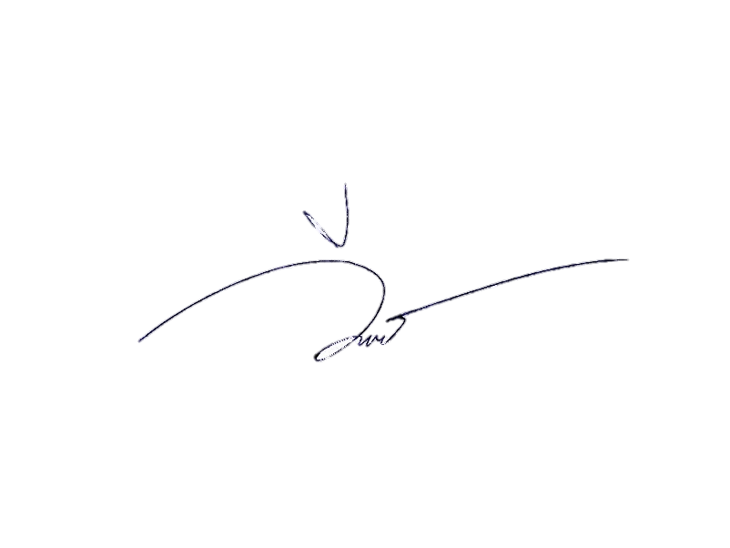
 | ค่า OT(โครงการ ปฏิรูประบบงานตำรวจ) | ป้องกันการเกิดอุบัติเหตุและเหตุร้ายอื่นๆ | 28,900.00 | 28,900.00 |  | 100.00 | ไม่มี
รวม |  |  | 846,540.00 | 435,044.00 |  | 51.39
ผู้จัดทำ
ส.ต.ต.
( วีรภัทร ต๊ะทองคำ )
ผบ.หมู่(ป.)สภ.แม่เมย
ตรวจแล้วถูกต้อง
ร.ต.อ.
( นพดล เปรมใจ )
รอง สวป.สภ.แม่เมย

ทราบ
พ.ต.ท.
( สาธิน แก้วแสง )
สว.สภ.แม่เมย

